Testes Mens Redondas_SZ
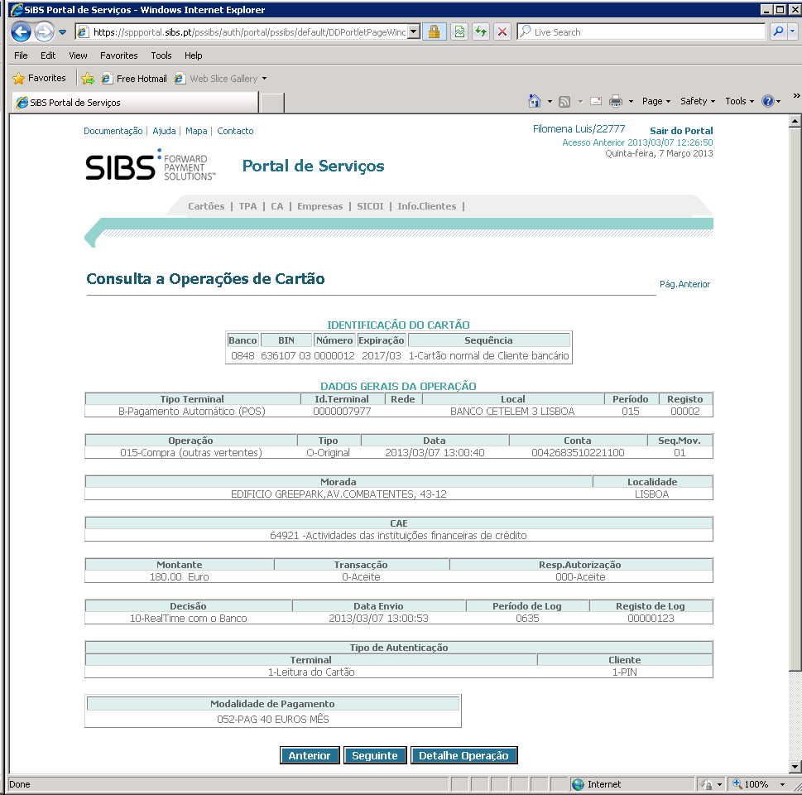
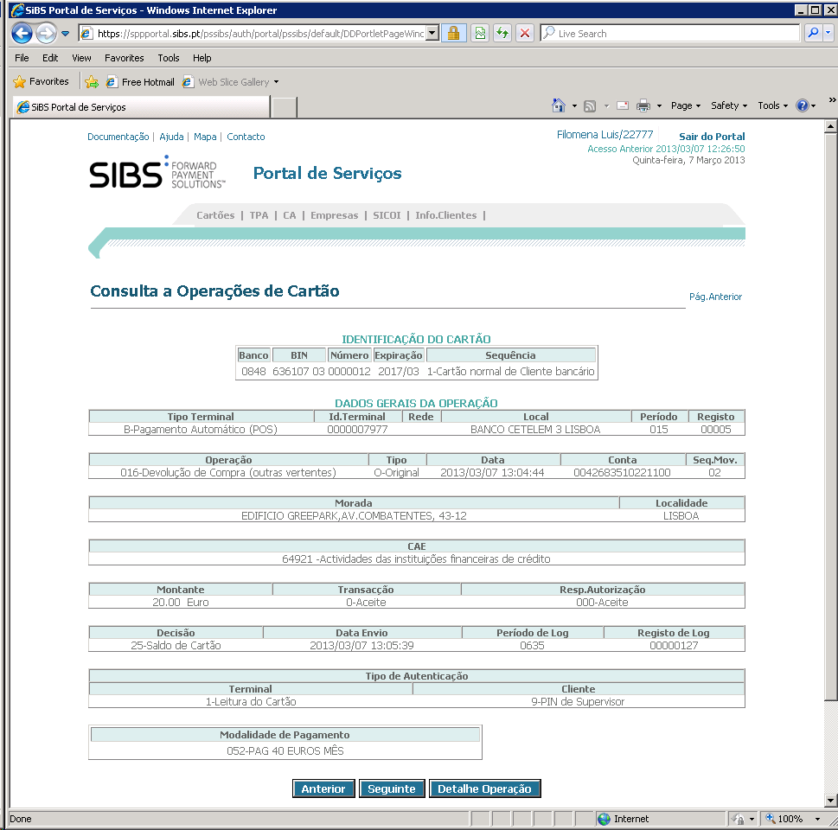

 | Vendedor: | SportZone Albufeira |  | VDR UNICRE: | 7261114

# | Cartão | Data |  | Modalidade | Montante | Autorização | Decisão | OK/NOK | Observações
1 | 6361070300000125 | 2013-03-07 | Compra | 052 - PAG 40 EUROS MÊS | 180.00 € | 600003 | RT | OK
2 |  |  | Devolução | 052 - PAG 40 EUROS MÊS | 20.00 € | 127 |  | OK | Após devolução parcial ficou o remanescente de 160€
3 | 6361070300000141 | 2013-03-07 | Compra | 052 - PAG 40 EUROS MÊS | 180.00 € | 600004 | RT | OK
4 |  |  | Devolução | 052 - PAG 40 EUROS MÊS | 80.00 € | 131 |  | OK | Após devolução parcial ficou o remanescente de 100€

 |  | Plafond inicial
 | 6361070300000125 | 2,000 €
 | 6361070300000141 | 2,000 €

DETALHE
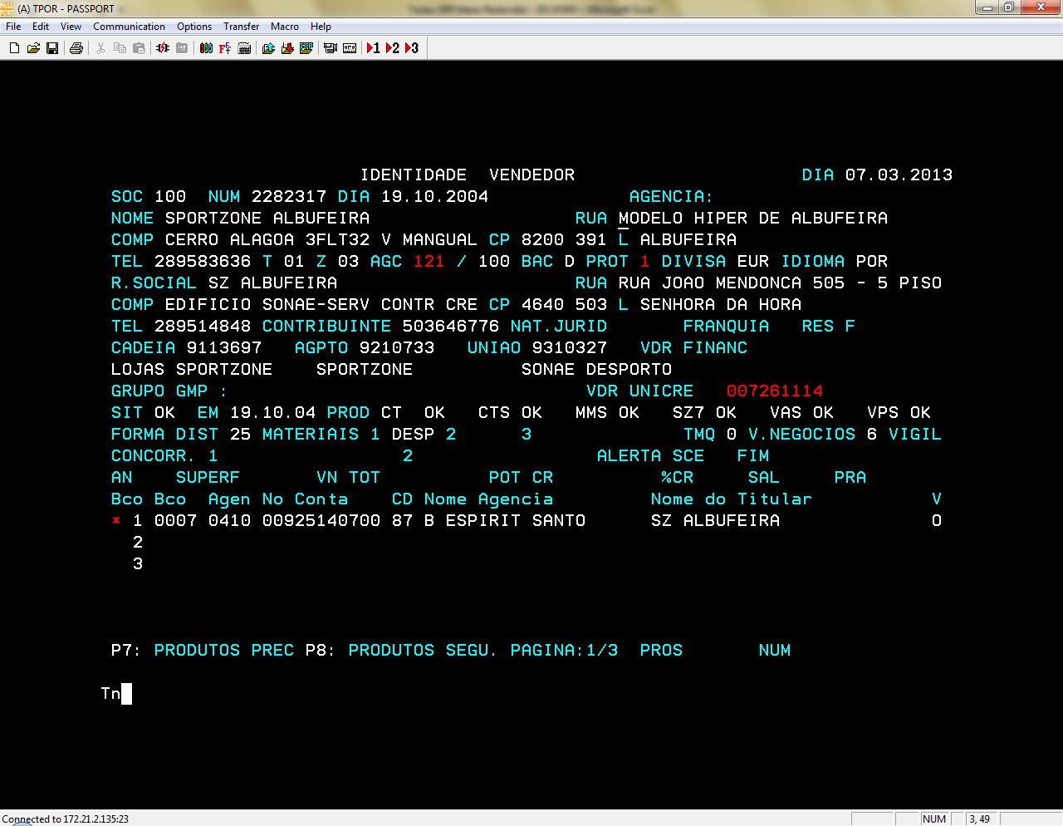
- Dia D – Financiamento em POS
- Dia D+1 – Integração do ficheiro de compensação em Siclid
- Dia D+2 – Passagem de Billing
- Dia D+3 – Anulações parciais (algumas das opções de pagamento)
- Dia D+4 – envio dos PO a Banco
- Dia D+5- Anulações parciais (restantes opções de pagamento)

Código vendedor SportZone
7261114

